源
网站源 | http://bbs.xizi.com/searcher.php
地址 | 惠州
抓取位置 | 搜索框搜索 | 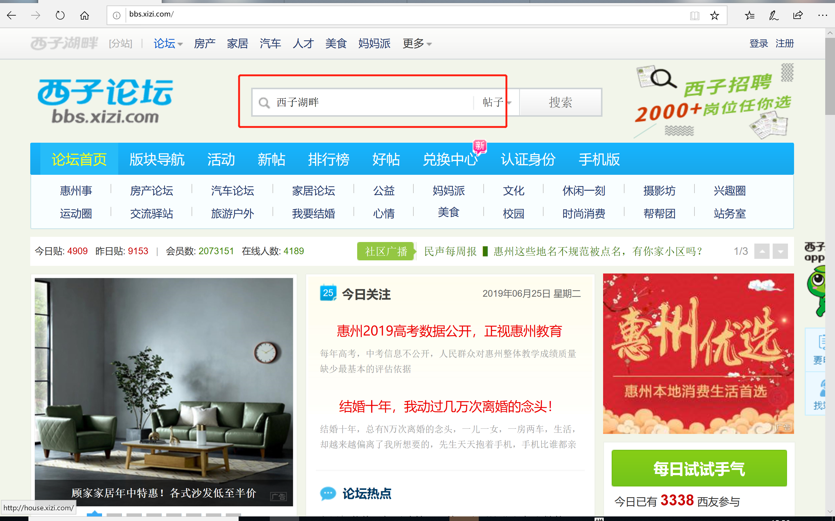
条件 | 学校名（不保留市和区的名字）匹配+ 回复数量>1保留 2015年后的帖子才保留 | 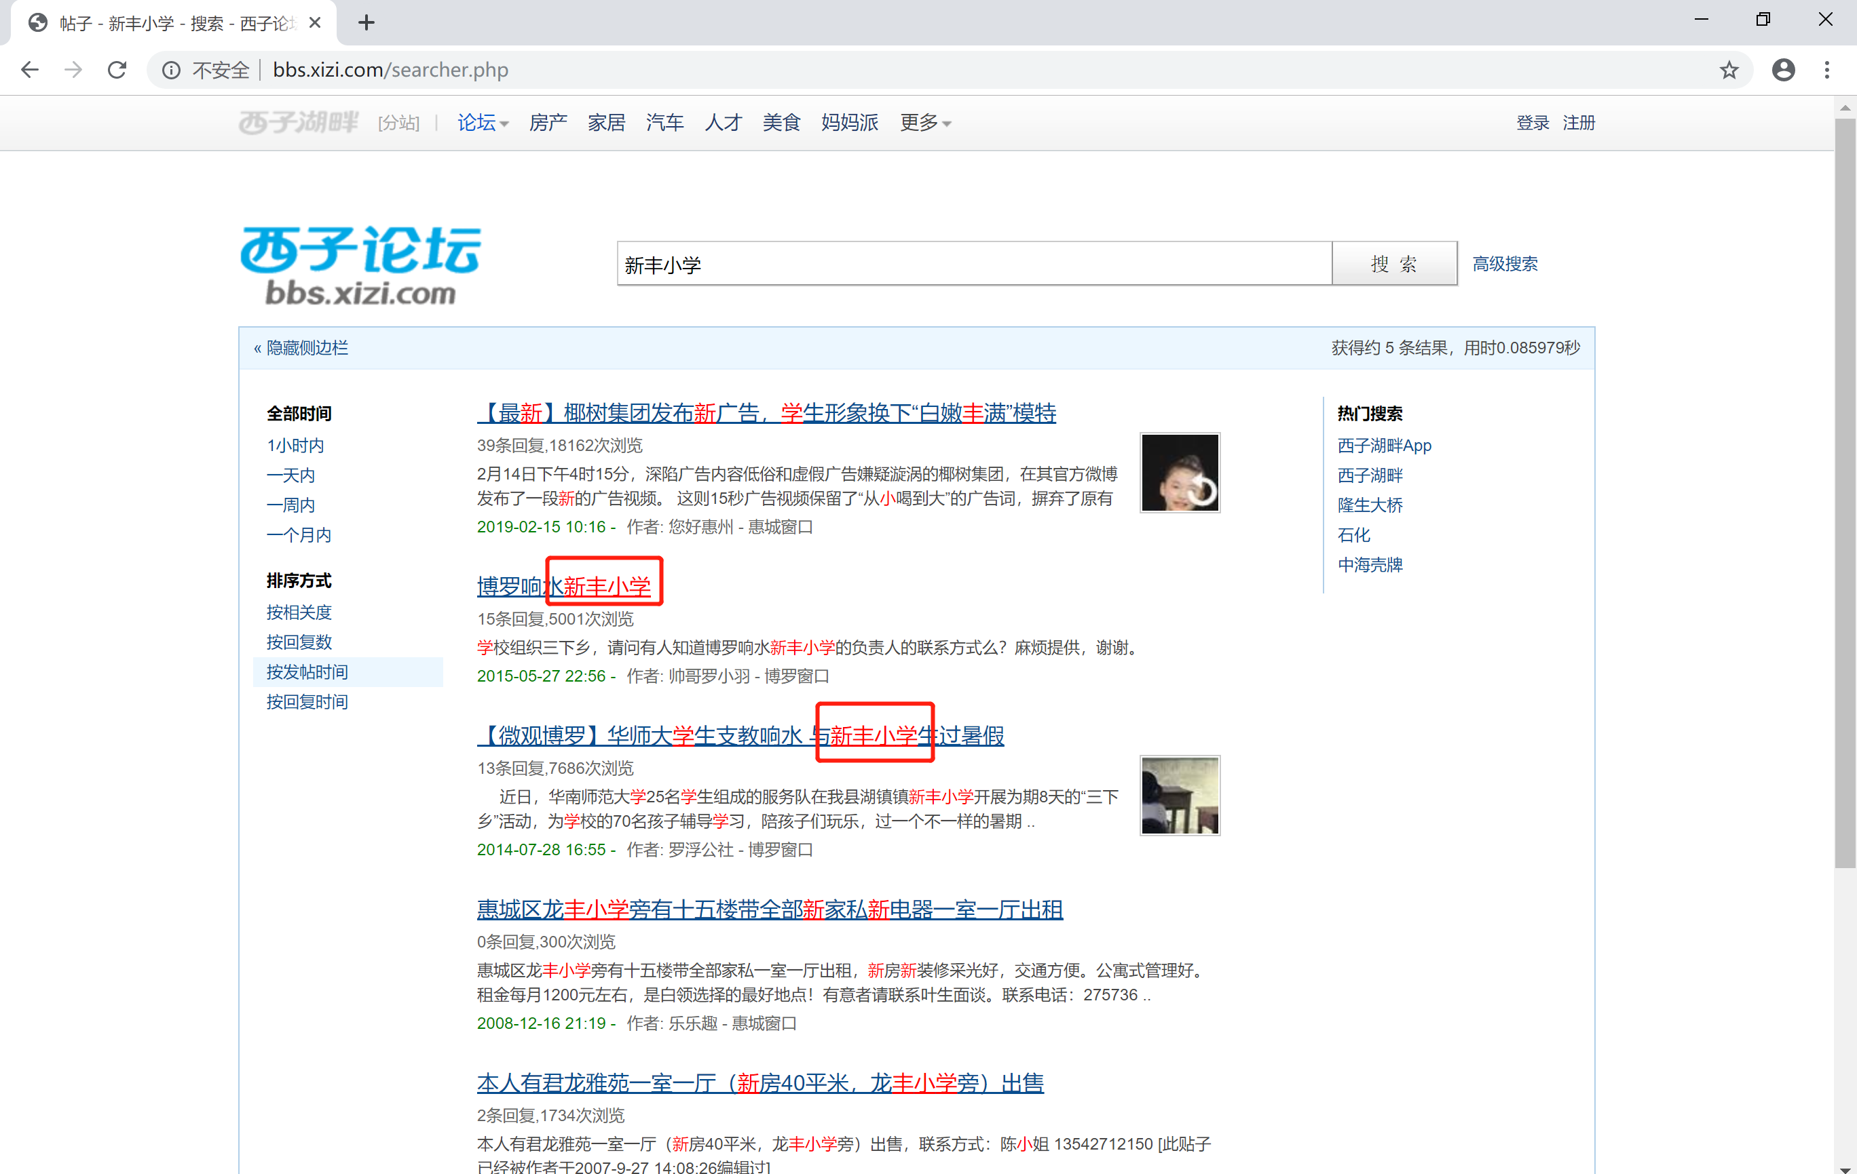

格式
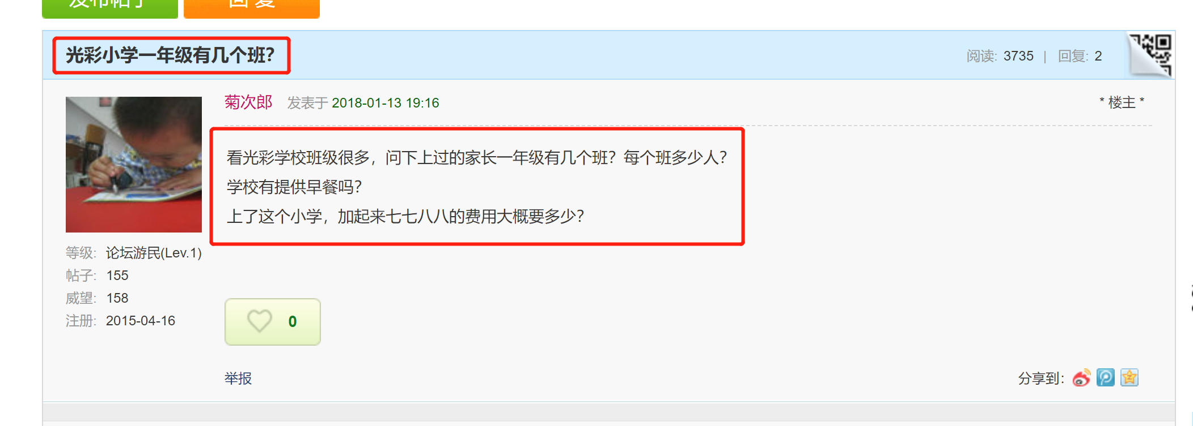
id | school_id | school_neme | comments_title | comments_client_name | type | address | client_name | comments_content | comments_time | set_time
 | 学校id | 学校名（搜索名） | 帖子titile###首贴内容 | 帖子楼主昵称 | 类型（comments_title有“？”归为话题 否则归为评论） | 学校对应地址 | 回帖的昵称 | 回帖内容 | 回帖时间 | 抓取时间

